tulos
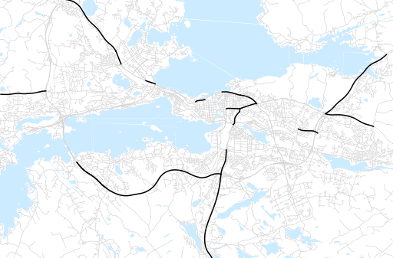
Otsikko | huhtikuu 2015
Tilasto | liikennesuorite
Laskenta-aineisto | Kuukauden konstruoitu keskivuorokausiliikenne
Laskentajakso | 05.14 - 04.15
Viikonpäivät
Aikaväli
Vertailujakso

 | toukokuu-14 | kesäkuu-14 | heinäkuu-14 | elokuu-14 | syyskuu-14 | lokakuu-14 | marraskuu-14 | joulukuu-14 | tammikuu-15 | helmikuu-15 | maaliskuu-15 | huhtikuu-15
Liikennesuorite | 1,168,701 | 1,145,065 | 1,104,630 | 1,186,308 | 1,178,336 | 1,171,489 | 1,132,110 | 1,115,205 | 1,036,001 | 1,074,460 | 1,114,982 | 1,158,047

Kuukausiraportti

